01_全体像
1. この構成をひと目で

オンプレミスの JP1/AJS3 - Manager が「いつ・どのジョブを・どこで動かすか」を決め、AWS 上のバッチサーバ（JP1 エージェント）に実行を依頼します。バッチサーバは 2 台ですが、いつも 1 台（実行系）だけが仕事をし、もう 1 台（待機系）は控えています。LifeKeeper が実行系を見張り、おかしくなったら待機系に「仕事一式」（データ・仮想IP・JP1 の論理ホスト）を引っ越しさせます。JP1/IM - Manager は、こうした出来事（ジョブの異常や切替）を JP1 イベントとして集め、運用者に知らせます。

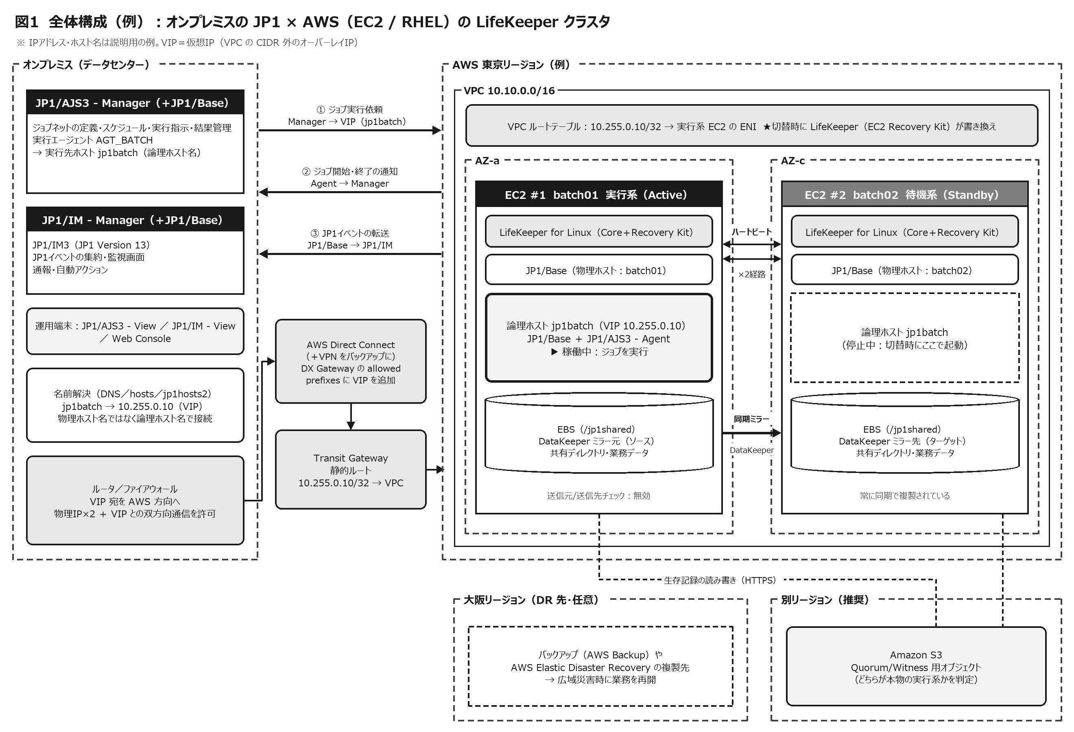

1-1 登場人物（コンポーネント）一覧

場所 | コンポーネント | 役割 |  |  | クラスタでの扱い | やさしく言うと
オンプレミス | JP1/AJS3 - Manager（＋JP1/Base） | ジョブネットの定義・スケジュール・実行指示・実行結果の管理 |  |  | 本資料の主対象外（Manager 自身の冗長化・DR は別途検討。10 章参照） | 仕事（宿題）を配る先生
オンプレミス | JP1/IM - Manager（JP1/IM3）（＋JP1/Base） | JP1 イベントの集約、監視画面（統合コンソール、統合オペレーション・ビューアー）、通報・自動アクション |  |  | 同上 | 学校中の報告を受ける校長先生
オンプレミス | JP1/AJS3 - View、JP1/IM - View、Web Console | 運用者の操作・監視画面 |  |  | 物理ホストで動作。接続先は Manager | 職員室のモニター
回線 | AWS Direct Connect／Site-to-Site VPN、Transit Gateway | オンプレミスと AWS をつなぐ。仮想IP（VIP）への経路を案内する |  |  | 回線そのものの冗長化（2 回線・バックアップ VPN）が必要 | 職員室と放送室をつなぐ電話線
AWS | EC2 #1（AZ-a）／EC2 #2（AZ-c）RHEL | バッチを実行するサーバ |  |  | LifeKeeper が 1 台だけを実行系にする | 放送係の A さんと B さん
AWS | LifeKeeper for Linux（Core＋Recovery Kit） | 監視と切替の司令塔。リソース（ミラー・FS・IP・JP1）を決まった順番で起動・停止する |  |  | 両ノードに導入。同じ版・同じパッチにそろえる | 見回り係（交代の段取りも担当）
AWS | DataKeeper（LifeKeeper のデータレプリケーション機能） | 各ノードの EBS をネットワーク越しにブロック単位で同期ミラーする（共有ディスクの代わり） |  |  | 実行系→待機系へ同期で複製 | カーボン複写の連絡ノート
AWS | JP1/Base（物理ホスト） | 各 EC2 の OS・LifeKeeper ログの監視、JP1 イベントの送信 |  |  | 両ノードで常に起動 | 係の人それぞれの連絡帳
AWS | JP1/Base＋JP1/AJS3 - Agent（論理ホスト） | ジョブを実際に実行する。論理ホスト名＋VIP＋共有ディレクトリの組で動く |  |  | 実行系だけで起動し、切替で移動する | 「放送係」という役割そのもの（名札）
AWS | VPC ルートテーブル／Recovery Kit for EC2 | VPC の外側のアドレス（オーバーレイIP）である VIP 宛ての通信を、実行系の ENI へ向ける |  |  | 切替時に LifeKeeper が書き換える | 「放送室はこちら」の案内板
AWS（別リージョン推奨） | Amazon S3（Quorum/Witness 用オブジェクト） | 2 台のどちらが本物の実行系かを判定する材料（生存記録）を置く |  |  | 両ノードが読み書きする | 別の学校にいる審判

1-2 結論サマリー（最重要ポイント 12）

No | ポイント |  |  | 理由・補足 |  |  | 詳しく
1 | Active/Standby は「いつも 1 台だけが仕事、もう 1 台は控え」。LifeKeeper が見張り、ダメなら仕事一式を控えへ引っ越しさせる。 |  |  | バッチは「決まった時刻に 1 回だけ」が原則。2 台同時に動くと二重実行になるため、Active/Standby と相性が良い。 |  |  | 04, 05
2 | JP1 は「論理ホスト」でクラスタ化する。Manager は物理ホスト名ではなく論理ホスト名（＝VIP）宛てにジョブを依頼する。 |  |  | 切替後も宛先が変わらないので、Manager 側の定義を変えずに済む。 |  |  | 07
3 | 切替の瞬間に実行中だったジョブは「強制終了」または「終了状態不明」になり、ジョブネットは異常状態になる（自動で続きからは再開しない）。 |  |  | JP1/AJS3 運用ガイド（V13）10.2.2 の記載。ジョブは “やり直しても安全” に作り、再実行の判断手順を決めておく。 |  |  | 07, 08
4 | 切替中に起動時刻を迎えたジョブは、Manager がすぐには失敗にせず待つ（障害回復待ち時間：既定 10 分）。 |  |  | 切替がこの時間内に終われば “待たされるだけ” で済む見込み。実機の切替試験で必ず確認する。 |  |  | 07, 11
5 | AWS では L2 の IP 引継ぎ（GARP）が使えない。VPC の CIDR 外の VIP（オーバーレイIP）をルートテーブルで切り替える方式が基本。 |  |  | Recovery Kit for EC2 のルートテーブル方式。AZ をまたいだ切替ができる。 |  |  | 06
6 | オンプレから VIP に届かせるには、Transit Gateway の静的ルートと Direct Connect の allowed prefixes（VPN なら静的ルート）が必要。 |  |  | VPC の CIDR 外のアドレスは自動では広告されない。「AWS 内からは届くのにオンプレから届かない」の典型原因。 |  |  | 06
7 | AWS には AZ をまたぐ共有ディスクがない → DataKeeper で同期ミラー。JP1/AJS 用 Recovery Kit は同期レプリケーションが条件。 |  |  | NFS（EFS 等）は JP1 の共有ディスクとして使えない（JP1/AJS3 マニュアル）。NAS ベースの FS 階層も Recovery Kit の対象外。 |  |  | 06
8 | スプリットブレイン（2 台とも実行系）を防ぐため、Quorum/Witness（S3 を別リージョンに置く storage モード等）や STONITH を必ず設計する。 |  |  | AWS では SCSI 予約によるフェンシングが使えない。SIOS も Quorum/Witness か STONITH を推奨。 |  |  | 06
9 | HA（AZ までの故障に自動対応）と DR（リージョン・拠点ごとの被災に人の判断で対応）は別物。 |  |  | DR は「Manager（オンプレ）・回線・Agent（AWS）・業務データ・監視」をセットで考える。 |  |  | 10
10 | OS は JP1 と LifeKeeper の両方のサポート範囲が重なる版を選ぶ。 |  |  | 2026 年 10 月時点：LifeKeeper v10.1 は RHEL 9.8／10.2 を認定。JP1 V13 は公開情報で RHEL 10 対応を確認できず → RHEL 9 系が現実的（マイナー版まで要確認）。 |  |  | 09
11 | 監視は「論理ホスト（業務）」「物理ホスト 2 台（基盤）」「クラスタ全体（どちらが実行系か）」の 3 つの視点で行う。 |  |  | 急に止まった実行系は自分では報告できない。待機系側で LifeKeeper のログを JP1/Base のログファイルトラップで拾う。 |  |  | 07
12 | 年 1 回以上の切替試験・DR 訓練で、切替時間とジョブへの影響を実測し、手順書を更新する。 |  |  | 設計値（秒数・待ち時間）は環境で変わる。実測こそが唯一の根拠になる。 |  |  | 08, 12

1-3 この資料で答える問い

問い |  |  | 答えのありか |  | ひとことで
Active/Standby とは？ フェールオーバー構成とは？ |  |  | 04_基礎用語、05_動作原理 |  | 1 台が仕事・1 台が控え。故障したら自動で交代（フェールオーバー）するしくみ
切替のとき JP1（ジョブ・監視）はどう動く？ |  |  | 07_JP1連携、08_切替シナリオ |  | 実行中ジョブは強制終了等 → 再実行。新しいジョブは待機 → 切替後に実行
AWS で何を工夫しないといけない？ |  |  | 06_AWS実装 |  | 仮想IP（ルートテーブル）、データ（DataKeeper）、二重起動の防止（Witness）
設計で何を決めておく？ |  |  | 09_設計考慮事項、12_チェックリスト |  | 名前解決、通信、ジョブの冪等性、監視、試験、運用手順
DR はどう考える？ |  |  | 10_DR戦略 |  | HA と分けて考え、Manager・回線・データも含めて、人が判断して発動する
そもそもなぜこんな仕組みがある？ |  |  | 03_歴史と背景 |  | 機械は必ず壊れる。でも業務は止めたくない、という長年の工夫の結晶

02_小学生向け
2. 小学生にもわかる「交代のしくみ」

むずかしい言葉はいったん忘れて、学校の「放送係」で考えてみましょう。ここで出てくるたとえは、あとのシートでも何度も使います。

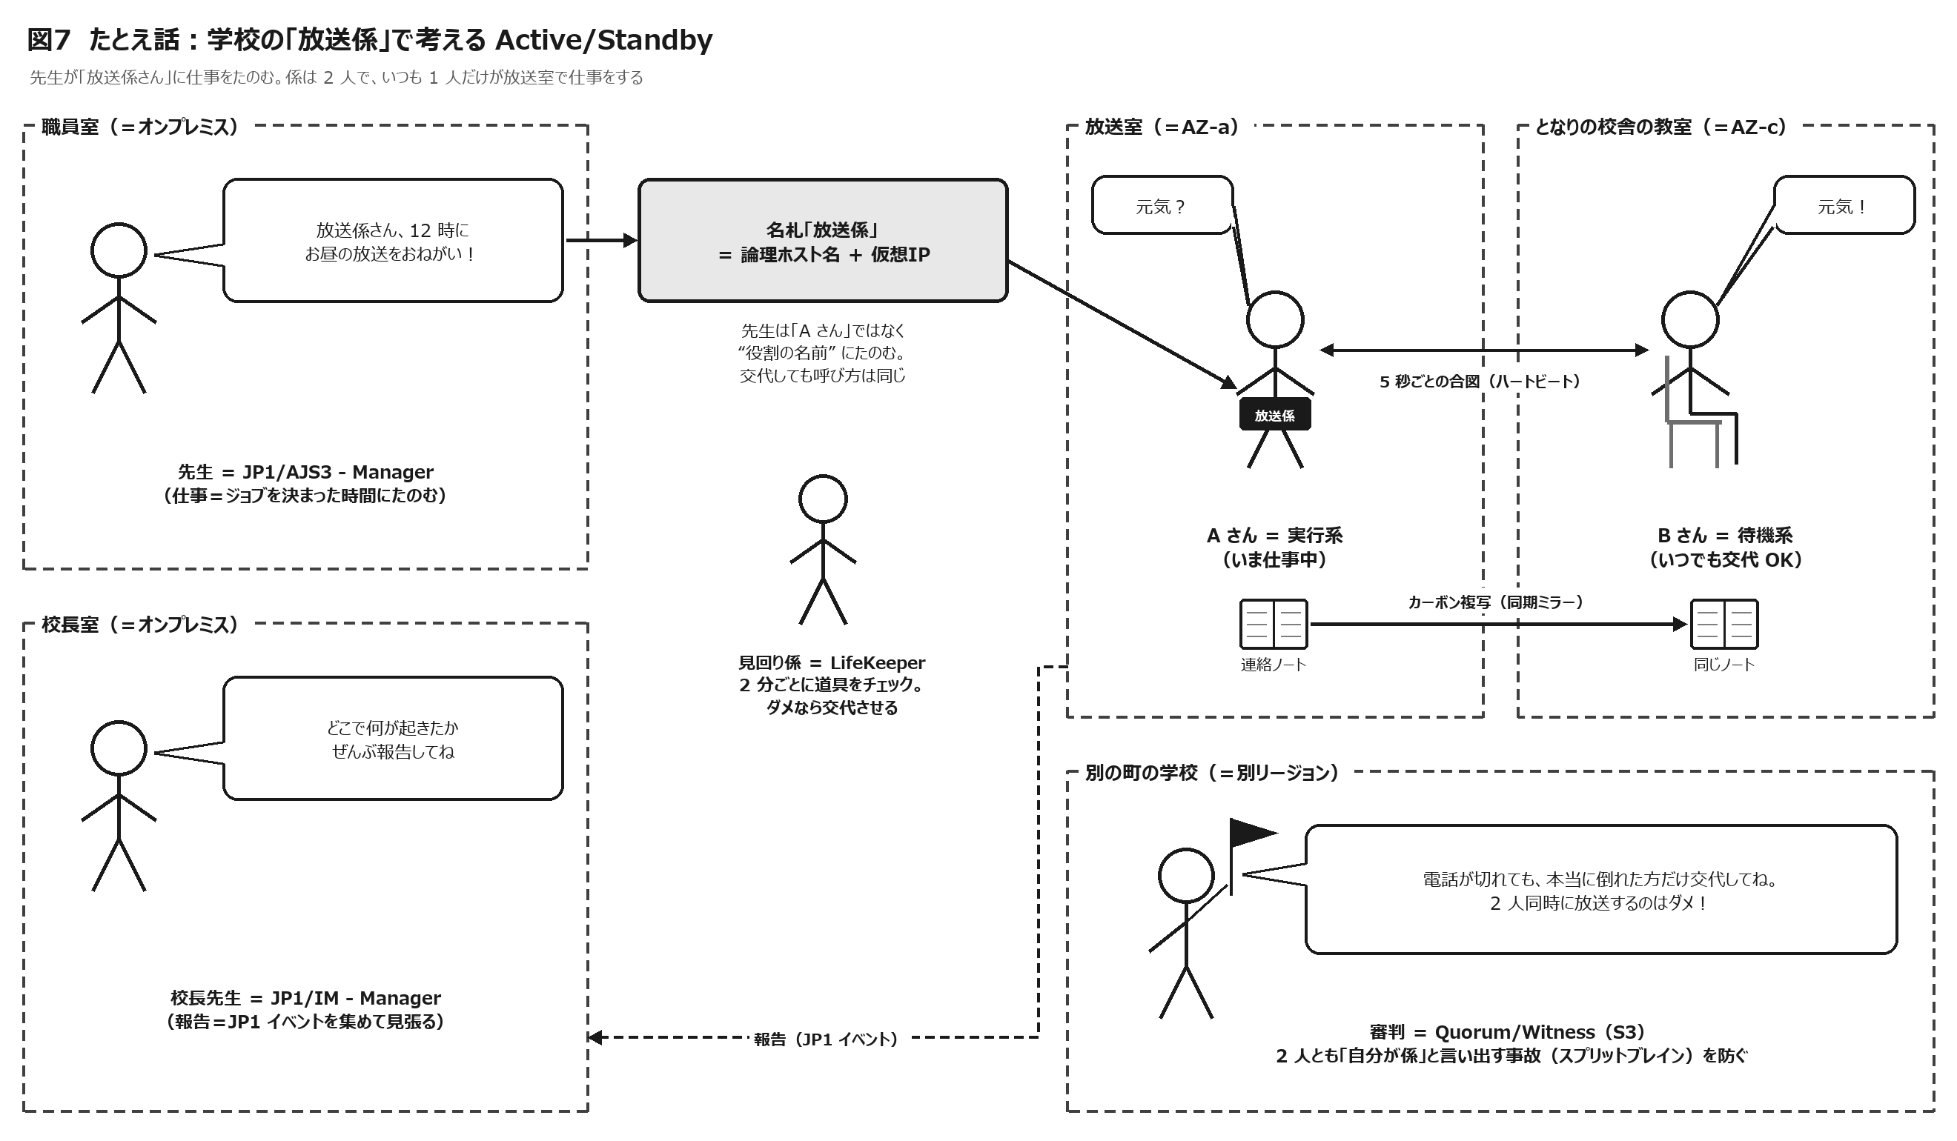

2-1 お話：放送係の交代

場面 | お話（たとえ） |  | 本当は何のこと？
1 | 先生は職員室にいて、毎日決まった時間に「お昼の放送をしてね」「明日のプリントを印刷してね」と仕事をたのみます。 |  | 先生＝JP1/AJS3 - Manager（オンプレミス）。仕事＝ジョブ。決まった時間＝スケジュール。
2 | 放送係は 2 人。A さんは放送室で仕事中、B さんはとなりの校舎の教室で待っています。 |  | 2 台の EC2。A さん＝実行系（AZ-a）、B さん＝待機系（AZ-c）。別の校舎＝別のアベイラビリティーゾーン。
3 | 先生は「A さん」ではなく「放送係さん」と “役割の名前” でたのみます。名札を付けている人が、そのときの放送係です。 |  | 論理ホスト名（jp1batch）と仮想IP（VIP）。交代しても先生（Manager）の呼び方（設定）は変わらない。
4 | 放送係の連絡ノートはカーボン紙で 2 冊同時に書かれます。A さんが書いたことは、その瞬間に B さんのノートにも写ります。 |  | DataKeeper の同期ミラー。データは 2 か所に同時に保存される（RPO ほぼ 0）。
5 | A さんと B さんは 5 秒ごとに「元気？」「元気！」と合図します。3 回続けて返事がない（15 秒）と「何かあった！」と判断します。 |  | ハートビート（LCMHBEATTIME＝5 秒 × LCMNUMHBEATS＝3 回）。合図の電話線は 2 本以上用意する（コミュニケーションパスの冗長化）。
6 | 見回り係は、A さんが道具をちゃんと使えているかを 2 分ごとに見ます。道具が壊れたら、まずその場で直そうとし、だめなら B さんに交代させます。 |  | LifeKeeper の quickCheck（既定 120 秒間隔）。その場で直す＝ローカルリカバリー、交代＝フェールオーバー。
7 | 交代の手順は、①ノートを受け取る ②名札を付ける ③「放送室はこっち」の案内板を書き換える ④道具を準備する ⑤先生に「交代しました」と知らせる、の順番です。 |  | ①ミラー引継ぎ・マウント ②VIP 付与 ③ルートテーブル書換え ④JP1/Base→JP1/AJS3 起動 ⑤Manager へ通知。順番はリソース階層で決まる。
8 | 交代の瞬間に途中だった仕事は「途中で止まった」か「どうなったか分からない」扱いになります。先生が確かめて「もう一回やって」とたのみます。 |  | 実行中のジョブは「強制終了」または「終了状態不明」。ジョブネットは異常状態になり、再実行が必要。
9 | だから仕事は「2 回やっても困らない」ように作っておくのが大事です。 |  | 冪等性（べきとうせい）。出力の作り直し、二重登録の防止、再開ポイントの設計。
10 | 交代中に先生が新しい仕事をたのもうとしても、先生はすぐにはあきらめず、しばらく（10 分くらい）呼びかけ続けます。その間に交代が終われば B さんが受け取ります。 |  | JP1/AJS3 の障害回復待ち時間（既定 10 分）と通信リトライ。切替時間がこの中に収まるように設計する。
11 | いちばん困るのは、A さんと B さんの間の電話だけが切れたとき。2 人とも「相手が倒れた！」と思い、2 人とも放送を始めてしまいます。 |  | スプリットブレイン。2 台とも実行系になり、VIP の奪い合い・二重実行・データの分裂が起きる。
12 | そこで、別の学校にいる審判に「どっちが係？」を確かめ、認められた 1 人だけが仕事をするルールにします。 |  | Quorum/Witness（S3 を別リージョンに置く等）、STONITH（相手を強制停止）。
13 | 校長先生には「交代しました」「仕事が途中で止まりました」と必ず報告が届くようにします。A さんが急に倒れたら A さんは報告できないので、B さんや見回り係が報告します。 |  | JP1/IM へのイベント通知。実行系が急に止まったときは、待機系の JP1/Base が LifeKeeper のログを拾って通知する設計が大事。
14 | 学校全体が使えないとき（大地震など）は、別の町の学校で仕事を再開する準備が必要です。先生や電話線が無事かどうかも一緒に考えないと、係だけ引っ越しても仕事は来ません。 |  | DR（災害復旧）。別リージョンや別拠点で再開する。Manager（オンプレ）・回線・業務データも含めて計画する。

2-2 ことばの対応表

本当の言葉 |  | たとえ | ひとことで言うと
アクティブ／スタンバイ（実行系／待機系） |  | 仕事中の係／待機中の係 | いつも 1 人だけが仕事をする
フェールオーバー |  | 急な交代 | 故障したら自動で控えに交代
スイッチオーバー |  | 予定どおりの交代 | 点検のための計画的な交代
フェールバック（スイッチバック） |  | 元の係に戻す | 直ったら戻すかどうかは、あらかじめ決めておく
ハートビート |  | 「元気？」の合図 | 5 秒ごと × 3 回で判断
論理ホスト名／仮想IP |  | 「放送係」という名札 | 人ではなく役割に話しかける
共有ディスク／DataKeeper |  | カーボン複写のノート | データは 2 か所に同時に保存
quickCheck |  | 見回り | 道具がちゃんと動くかを定期的にチェック
スプリットブレイン |  | 2 人とも自分が係だと言い張る | いちばんこわい事故
Quorum／Witness |  | 審判 | 多数決や第三者で本物を決める
STONITH |  | 強制退場 | 怪しい方の電源を切って安全にする
RTO／RPO |  | 何分で再開する？／ノートの何ページまで残る？ | 復旧の “時間” と “データ” の目標
HA／DR |  | 隣の校舎で交代／別の町の学校で再開 | 近くの故障への対策と、広い範囲の災害への対策
バックアップ |  | 昔のノートの写真 | まちがいや破損から元に戻すため
JP1/AJS3 - Manager |  | 先生 | 仕事（ジョブ）を配る
JP1/AJS3 - Agent |  | 係の人 | 仕事をする
JP1/IM - Manager |  | 校長先生 | 報告を集めて見張る

2-3 ここだけ覚えれば OK

ポイント | ① いつも 1 人だけが仕事、1 人は控え。おかしくなったら見回り係（LifeKeeper）が交代させる。 ② 交代の瞬間に途中だった仕事はやり直しになる。だから「やり直しても困らない仕事」にしておく。 ③「2 人とも係」を防ぐ審判（Quorum/Witness）と、学校ごと使えないとき（DR）の準備を忘れない。

05_動作原理
5. Active/Standby とフェールオーバーの動作原理（LifeKeeper）

やさしく 言うと | 見回り係（LifeKeeper）は、①道具（JP1 など）が動いているか、②相手の係が元気か、を見張っています。おかしければ、決められた順番どおりに道具を片付け・準備して、交代を進めます。

5-1 LifeKeeper の部品

部品 |  | 役割 |  |  |  | やさしく言うと
LifeKeeper Core |  | 監視と制御の本体。リソースの状態を管理し、起動・停止・切替を実行する |  |  |  | 見回り係の頭脳
コミュニケーションパス |  | ノード間でハートビートや状態をやり取りする通信路（TCP）。2 経路以上が推奨 |  |  |  | 「元気？」の電話線
リソース |  | 守る対象（ミラー、ファイルシステム、IP、JP1 など）を LifeKeeper 上で表したもの |  |  |  | 守る道具 1 つ 1 つ
リソース階層 |  | リソースの依存関係のツリー。子が先に起動し、親が後に起動する（停止は逆） |  |  |  | 道具を出す順番表
Recovery Kit（ARK） |  | リソースの種類ごとの起動（restore）・停止（remove）・監視（quickCheck）・回復（recover）の処理集。JP1/AJS 用、EC2 用、IP 用、ファイルシステム用、DataKeeper など |  |  |  | 道具ごとの取扱説明書
LKWMC／lkcli |  | Web 管理コンソール（v10 で Core に同梱され、既定の GUI に）／コマンドラインツール |  |  |  | 操作パネル
Quorum/Witness・STONITH |  | 二重起動（スプリットブレイン）を防ぐ仕組み |  |  |  | 審判と強制退場

5-2 リソース階層（本構成の例）と起動・停止の順番

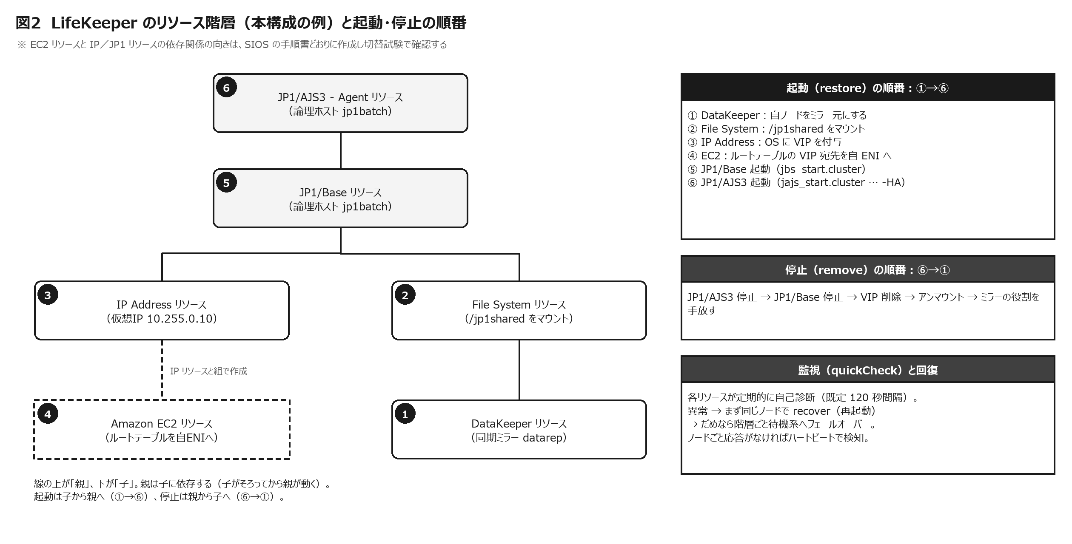

順 | リソース |  | 起動（restore）でやること |  | 停止（remove）でやること |  | 監視（quickCheck）
① | DataKeeper（同期ミラー） |  | 自ノードをミラー元（ソース）にする |  | ミラー元の役割を手放す |  | ミラーの状態
② | File System（/jp1shared） |  | ミラーのデバイスをマウントする（ジャーナルで整合性を回復） |  | アンマウントする |  | マウントの状態
③ | IP Address（VIP 10.255.0.10） |  | OS に VIP を付与する |  | VIP を削除する |  | VIP の存在・疎通
④ | Amazon EC2（ルートテーブル方式） |  | VPC ルートテーブルの VIP 宛先を自ノードの ENI に書き換える（ReplaceRoute） |  | （次に起動するノード側で書き換える） |  | ルートの状態（詳細は製品仕様で確認）
⑤ | JP1/Base（論理ホスト jp1batch） |  | /etc/opt/jp1base/jbs_start.cluster jp1batch |  | /etc/opt/jp1base/jbs_stop.cluster jp1batch |  | /opt/jp1base/bin/jbs_spmd_status -h jp1batch、/opt/jp1base/bin/jevstat jp1batch
⑥ | JP1/AJS3 - Agent（論理ホスト jp1batch） |  | /etc/opt/jp1ajs2/jajs_start.cluster jp1batch -HA |  | /etc/opt/jp1ajs2/jajs_stop.cluster jp1batch |  | /opt/jp1ajs2/bin/jajs_spmd_status -h jp1batch

※ コマンドは SIOS「Recovery Kit for JP1/AJS Processing Overview」（v10.1）の記載にもとづく例です（論理ホスト名を当てはめています）。強制停止には jbs_killall.cluster／jajs_killall.cluster が使われます。各処理のタイムアウト（Restore Timeout、Remove Timeout、Forced Termination Timeout、QuickCheck Timeout、Retry Interval）は Recovery Kit のプロパティで調整します。

▲ 注意 | ③IP・④EC2・⑤JP1/Base の依存関係（どれが親か）は、SIOS の手順書どおりに作成し、切替試験で「ルートの書換え → JP1 の起動」の順になっていることを確認してください。JP1 が先に起動して Manager へ通知しても、ルートが古いノードを向いていると通信できません。

5-3 監視と判断のしくみ

段階 |  | 何を見ているか |  | 異常のときの動き |  |  | 既定値・目安
アプリ・プロセスの監視 |  | 各リソースの quickCheck。JP1 は jbs_spmd_status／jevstat／jajs_spmd_status の結果 |  | recover（同じノードで再起動）→ 直らなければ階層ごと待機系へフェールオーバー |  |  | 間隔：LKCHECKINTERVAL＝120 秒（既定）
ノードの監視 |  | すべてのコミュニケーションパスのハートビート |  | 全パスが断 → 相手ノードの障害と判断 → Quorum/Witness で確認 → 待機系で起動 |  |  | 5 秒 × 3 回＝15 秒で 1 パスを断と判定
二重起動の防止 |  | Quorum/Witness（S3 上の生存記録など）、STONITH |  | Quorum を失ったノードは自ら退く（fastkill＝即停止〔既定〕／fastboot＝即再起動／osu＝リソースだけ停止） |  |  | storage モードの監視：6 秒 × 4 回（QWK_STORAGE_HBEATTIME／QWK_STORAGE_NUMHBEATS の既定）
JP1 自身のふるまい |  | -HA オプションで起動した論理ホストの JP1/AJS3 は、プロセスが異常終了すると縮退運転せずに全プロセスを終了する |  | プロセスがすべて止まる → LifeKeeper の quickCheck が検知して recover／フェールオーバー |  |  | JP1/AJS3 運用ガイド（V13）10.6.1 の記載

ポイント | 「プロセスの障害」は quickCheck（最大 120 秒＋再起動の試行時間）で、「ノードの障害」はハートビート（15 秒）で見つかります。どちらで見つかるかで、切替が始まるまでの時間が変わります（11_試算 で計算できます）。

5-4 フェールオーバーの時系列（動作イメージ）

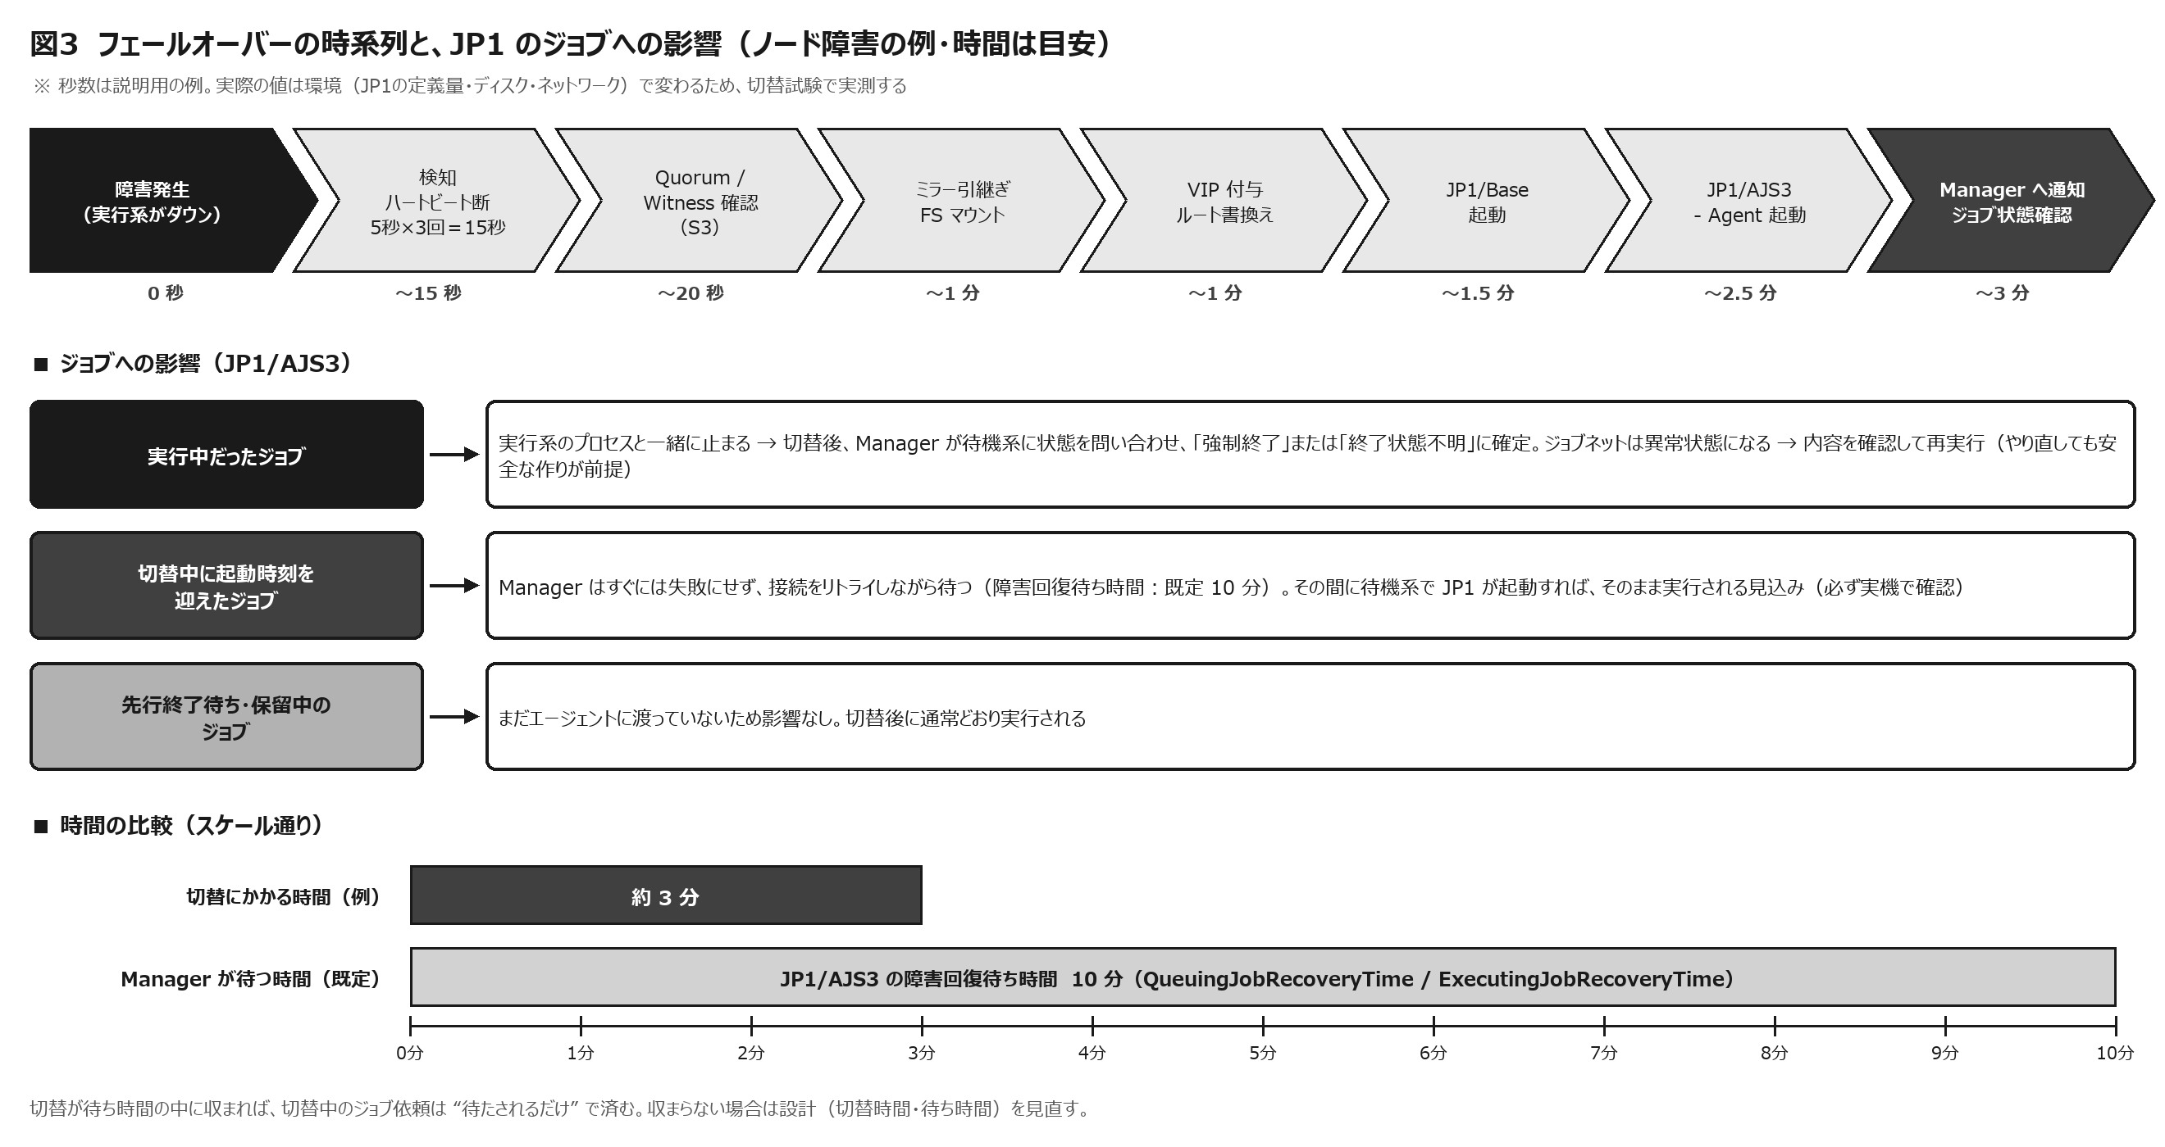

時刻（例） | 実行系 EC2（batch01） |  | 待機系 EC2（batch02） |  | AWS |  | オンプレミス（JP1 Manager／IM）
0 秒 | 障害が発生（例：OS ハング、インスタンス障害） |  | ― |  | ― |  | 実行中ジョブの終了通知が届かない
約 15 秒 | （応答なし） |  | すべてのハートビートが途絶えたことを検知 |  | ― |  | Manager は通信をリトライしながら待つ
約 20 秒 | Quorum を失っていれば自ら停止 |  | Quorum/Witness（S3）で「相手は本当に止まったか」「自分が引き継いでよいか」を確認 |  | S3 の生存記録を参照 |  | ―
約 30〜60 秒 | ― |  | DataKeeper のミラーを引き継ぎ、/jp1shared をマウント |  | ― |  | ―
約 1 分 | ― |  | VIP を付与し、ルートテーブルを自分の ENI へ書き換え |  | ReplaceRoute が実行され、VIP 宛ての通信が待機系へ |  | VIP への経路が新しい実行系へつながる
約 1〜2.5 分 | ― |  | JP1/Base → JP1/AJS3 - Agent（論理ホスト）を起動 |  | ― |  | ―
約 3 分 | ― |  | Manager へ起動を通知 |  | ― |  | Manager が実行中だったジョブの状態を問い合わせ →「強制終了」または「終了状態不明」に確定。待っていたジョブは配信を再開
約 3 分以降 | 故障ノードを調査・復旧 |  | 新しい実行系として稼働 |  | ― |  | JP1/IM に切替のイベント。運用者がジョブの再実行を判断

※ 時刻は説明用の例です。JP1 の起動時間は定義の量やディスク性能で、ミラーの引継ぎはデータ量や状態で変わります。必ず切替試験で実測してください。

5-5 計画切替（スイッチオーバー）の手順例

No | 手順 |  |  |  | ポイント
1 | 作業日時を決め、関係者へ周知する |  |  |  | バッチの空き時間帯を選ぶ。長時間ジョブの終了予定を確認する
2 | Manager で実行エージェントの受付配信制限を「保留」にする（例：ajsagtalt -a AGT_BATCH -t h） |  |  |  | 保留ではジョブは Manager に受け付けられ、エージェントへの配信だけが止まる（閉塞〔b〕にすると受け付け自体が止まり、起動失敗になる）
3 | 実行中のジョブがないことを確認する |  |  |  | JP1/AJS3 - View などで確認。実行中があれば終了を待つ
4 | DataKeeper のミラーが同期済み（ミラーリング中）であることを確認する |  |  |  | 再同期の途中では切り替えない
5 | LKWMC（またはコマンド）で、リソース階層を待機系で In Service にする |  |  |  | 実行系で停止（⑥→①）、待機系で起動（①→⑥）が順に行われる
6 | 切替後、JP1/Base・JP1/AJS3 の状態と、Manager から VIP への疎通を確認する |  |  |  | jajs_spmd_status、テストジョブの実行など
7 | 受付配信制限を「有効」に戻す（例：ajsagtalt -a AGT_BATCH -t e） |  |  |  | 保留していたジョブが配信される
8 | JP1/IM に想定どおりのイベントが出たことを確認し、作業記録を残す |  |  |  | 切替時間を記録し、設計値と比べる

※ ajsagtalt の受付配信制限（-t オプション）の値：e＝有効、h＝保留、b＝閉塞、i＝無効。実行には JP1_JPQ_Admin または JP1_JPQ_Operator の権限が必要です。

5-6 フェールバック（元に戻す）の考え方

LifeKeeper の既定（intelligent switchback）では、故障したノードが直っても自動では戻りません。Active/Standby の 2 台は対等なので、戻す必要がなければ新しい実行系のまま運用してかまいません。戻す場合は、①故障の原因が解消している、②DataKeeper の再同期が完了している（変更された部分を記録したビットマップにより、差分だけが再同期されます）、③業務への影響が小さい時間帯である、の 3 つがそろってから、計画切替で戻します。

▲ 注意 | 自動で戻す設定（automatic）にすると、復帰直後の不安定なノードへ戻って 2 回目の停止を起こすことがあります。特別な理由がなければ手動（intelligent）を推奨します。

06_AWS実装
6. AWS で Active/Standby を成り立たせる工夫

やさしく 言うと | クラウドの学校は、教室（AZ）ごとに建物が分かれていて、校内放送（L2 の仕組み）が建物をまたいで届きません。だから「案内板（ルートテーブル）を書き換える」「ノートは複写で持つ（DataKeeper）」「審判は別の町に置く（S3）」といった、クラウド向けの工夫をします。

6-1 オンプレミスの “当たり前” が使えない理由

オンプレミスの当たり前 |  |  | AWS（VPC）では |  |  | だから必要な工夫
仮想IP を名乗り、GARP（L2 のお知らせ）で通信先を切り替える |  |  | VPC は L2 のブロードキャストを通さず、IP アドレスは ENI に割り当てて管理される。サブネットは AZ ごとに分かれる |  |  | VPC の CIDR の外のアドレス（オーバーレイIP）を VIP にし、ルートテーブルの宛先を実行系の ENI へ書き換える（Recovery Kit for EC2）
共有ディスク（SAN）を 2 台でつなぐ |  |  | EBS は 1 つの AZ の中だけ。Multi-Attach も AZ 内・対応ボリュームのみ |  |  | DataKeeper で AZ 間をブロック単位で同期ミラー
SCSI 予約で二重書込みを防ぐ（I/O フェンシング） |  |  | 共有ディスクがないため使えない |  |  | Quorum/Witness（S3 など）や STONITH
障害は「サーバ単位」で考える |  |  | 障害の単位は「インスタンス」「AZ」「リージョン」 |  |  | 2 ノードを別々の AZ に置き、Witness はさらに別の場所（別リージョンの S3 など）に置く
切替は機器の操作 |  |  | 切替は AWS の API 呼び出し（ルートの書換え等） |  |  | API への経路（VPC エンドポイント／NAT）、IAM の権限、インスタンスメタデータを設計する

6-2 仮想IP（接続先）の実現方式の比較

方式 |  | しくみ |  | AZ をまたげるか | オンプレからの到達 |  | JP1 論理ホストとの相性 | 評価
ルートテーブル方式（Recovery Kit for EC2：Route Table） |  | VPC の CIDR 外の /32（オーバーレイIP）を、ルートテーブルで実行系の ENI へ向ける。切替時に書き換える |  | ○ | TGW の静的ルート＋DX の allowed prefixes（VPN は静的ルート）が必要 |  | ◎ 論理ホスト名→VIP が一意に決まり、JP1 の前提に合う | ◎ 推奨
DNS 切替（Recovery Kit for Amazon Route 53） |  | A レコードを実行系の実 IP に書き換える |  | ○ | Route 53 Resolver のインバウンドエンドポイント等でオンプレから名前解決 |  | × 切替で IP が変わるため、「論理ホスト名から IP が一意に決まる」という JP1 の前提に合わない（キャッシュの影響も） | × JP1 には不向き
セカンダリ IP の付け替え |  | ENI のセカンダリプライベート IP を付け替える（Outposts 向け Generic ARK など） |  | ×（サブネット＝AZ の中だけ） | 通常の VPC ルーティングで到達 |  | ○ | △ 単一 AZ 構成のみ
Elastic IP |  | パブリック IP を実行系に付け替える |  | ○ | インターネット経由のみ |  | × 社内の専用線通信には不適 | ×
Network Load Balancer 経由 |  | NLB のターゲットを実行系だけ正常にする（LifeKeeper にはヘルスチェックに応答する仕組みあり） |  | ○ | NLB の IP／名前へ接続 |  | △ JP1 は双方向・複数ポートの通信で、論理 IP と NLB の IP が異なるため設計が複雑 | △ 要検証
Transit Gateway 方式（Generic ARK for AWS Transit Gateway） |  | ノードを別々の VPC（別リージョンも可）に置き、TGW のルートテーブルを書き換える |  | ○ | TGW 経由で到達 |  | ○ | ○ マルチ VPC 構成のとき

6-3 オンプレミスから VIP へ届ける経路（ルートテーブル方式）

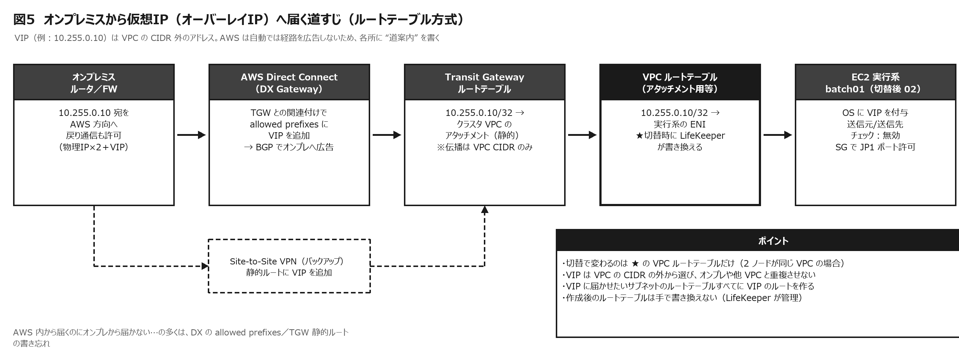

場所 |  | 設定すること |  |  | 切替で変わる？ | 注意
オンプレミスのルータ／FW |  | VIP（または VIP 用の範囲）宛てを AWS 方向へ。戻りの通信も許可する |  |  | 変わらない | FW は「物理 IP×2＋VIP」の 3 つを許可しておくと、送信元がどれでも通る
Direct Connect Gateway |  | Transit Gateway との関連付けで、allowed prefixes に VIP（を含む範囲）を追加し、BGP でオンプレへ広告する |  |  | 変わらない | VPC の CIDR 外は自動では広告されない。書き忘れると「AWS 内からは届くのにオンプレから届かない」
Site-to-Site VPN（バックアップ回線） |  | 静的ルートに VIP を追加する（または BGP で広告） |  |  | 変わらない | DX が切れたときの迂回路にも、同じ VIP を載せておく
Transit Gateway ルートテーブル |  | VIP/32 → クラスタ VPC のアタッチメント（静的ルート） |  |  | 変わらない（2 ノードが同じ VPC のため） | 自動で伝播するのは VPC の CIDR だけ。VIP は静的ルートで書く
VPC ルートテーブル |  | VIP/32 → 実行系の ENI。VIP に届かせたいすべてのサブネット（TGW アタッチメント用サブネットを含む）のルートテーブルに作る |  |  | 変わる（LifeKeeper が書き換え） | 作成後は手で書き換えない。同じアカウント・リージョンの他 VPC のルートテーブルに同じ VIP を宛先とするエントリがあると、リソースが起動に失敗する既知の制約あり
EC2（両ノード） |  | 送信元／送信先チェックを無効にする |  |  | ― | 無効にしないと、VIP 宛てのパケットを受け取れない
セキュリティグループ |  | 両ノードの ENI に同じルール（JP1 のポート、ハートビート、ミラー） |  |  | ― | VIP 宛ての通信も、実行系の ENI のセキュリティグループで評価される

▲ 注意 | VIP（オーバーレイIP）は、VPC の CIDR はもちろん、オンプレミスや他の VPC のアドレスとも重ならない範囲から選び、ネットワーク全体の IP 管理台帳に登録してください。また、複数 AZ 構成では、ブロードキャスト ping による IP 監視が使えないため、LifeKeeper の設定ファイルで NOBCASTPING＝1 を指定する旨が SIOS の手順に記載されています。

6-4 ストレージ（DataKeeper）の設計

項目 |  | 推奨・考え方 |  |  |  | 理由
方式 |  | DataKeeper の同期ミラー（AZ 間） |  |  |  | JP1/AJS 用 Recovery Kit は、DataKeeper（または DRBD）を使う場合に同期レプリケーションを条件としている。RPO ほぼ 0
ミラーに置くもの |  | JP1 論理ホストの共有ディレクトリ、切替後も必要な業務ファイル（入力・中間・出力） |  |  |  | 共有ディレクトリには JP1 の状態・定義・ログが入る。ローカルに置いたファイルは、切替後の新しい実行系には存在しない
ミラーに置かないもの |  | OS、JP1/Base・JP1/AJS3 のプログラム本体（両ノードのローカルに同じ構成で導入） |  |  |  | SIOS は「保護対象のファイルシステム上に JP1/Base をインストールしない」ことを求めている
性能 |  | 書込みは「自ノード＋相手ノードへの書込み完了」を待つ。EBS（gp3 等）の IOPS・スループットと、インスタンスのネットワーク帯域を見積もる |  |  |  | 同期ミラーは書込みの遅延が増える。AZ 間の往復遅延は通常小さいが、書込みの多いジョブは試験で確認する
ネットワーク |  | ミラーの通信と、ハートビートの通信を分ける（ENI やサブネットの分離も検討） |  |  |  | 大量の書込みでハートビートが遅れ、誤って障害と判定されるのを防ぐ
再同期 |  | 障害後は、変更部分を記録したビットマップで差分だけを再同期する。再同期の完了を監視する |  |  |  | 再同期中は待機系のデータが不完全。この間に実行系が壊れると戻れないリスクがある
代替案 |  | Amazon FSx for NetApp ONTAP（マルチ AZ、iSCSI）などは、LifeKeeper と JP1 の双方のサポートを個別に確認する |  |  |  | NFS（EFS など）は JP1 の共有ディスクとして使えず、Recovery Kit も NAS ベースの FS 階層をサポートしていない
バックアップ |  | EBS スナップショット／AWS Backup。別リージョン・別アカウントへのコピーと世代管理 |  |  |  | ミラーは誤削除や破損もそのままコピーする（4-3 参照）

6-5 スプリットブレイン（二重起動）対策

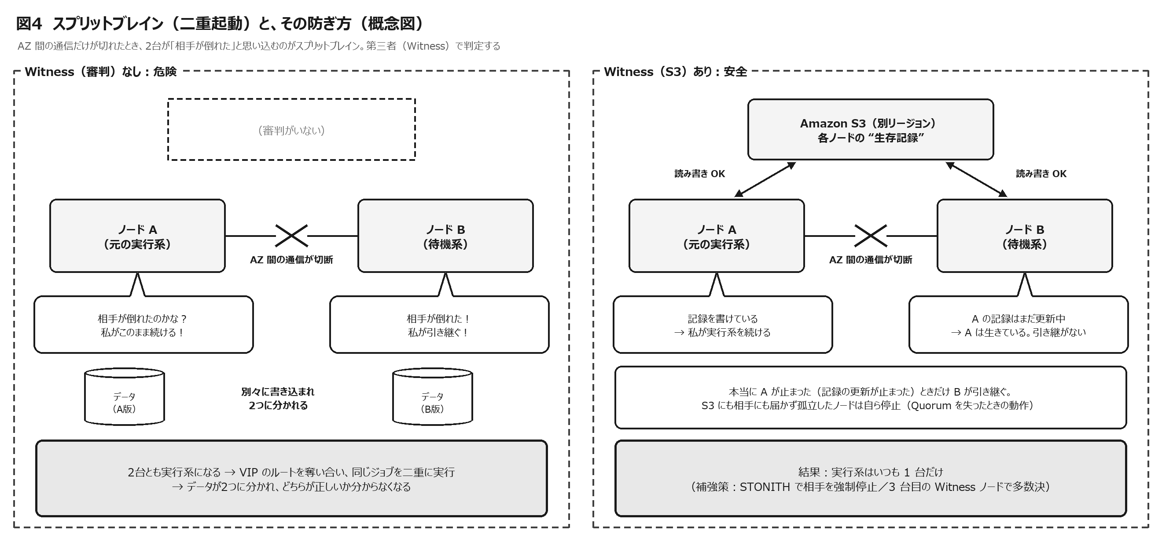

方式 |  | しくみ |  |  | AWS での置き方 |  | 注意
storage モード（S3） |  | 各ノードが S3 上の自分専用のオブジェクト（4KB）を定期的に更新し、相手のオブジェクトの更新が続いているかで生存を確かめる（QUORUM_MODE／WITNESS_MODE＝storage、QWK_STORAGE_TYPE＝aws_s3、QWK_STORAGE_OBJECT_ノード名＝S3 の URI） |  |  | S3 バケットはクラスタと別のリージョンに置くことを SIOS が推奨（AZ 間の障害の巻き込みを避ける） |  | IAM（s3:ListBucket／GetObject／PutObject、必要に応じて GetBucketLocation）。AWS CLI のパスを /etc/default/LifeKeeper の PATH に。全ノードで qwk_storage_init を実行。閉域網では別リージョンの S3 への経路（エンドポイントの指定）が必要
majority モード（Witness ノード） |  | 3 台目のノード（Witness）を含めた多数決 |  |  | 2 ノードとは別の第 3 の AZ に小さな EC2 を置く。2 ノードが同じリージョンなら、Witness も同じリージョン内に置くと、どの 1 AZ が壊れても「ノード 1 台＋Witness」が残る（SIOS の推奨構成） |  | Witness ノードの運用・保守・ライセンスの扱いを確認
tcp_remote モード |  | 指定した複数のホストへ TCP 接続できる側を正とする |  |  | 常に稼働している別ホスト（例：オンプレの Manager、AWS 内の共通サーバ）を指定 |  | 判定先のホストが止まると判断を誤るため、複数指定し、障害の巻き込みがない場所を選ぶ
STONITH |  | 相手ノードを強制停止して確実に排除する |  |  | SIOS のサンプル（ec2-stonith.sh：AWS CLI の停止 API や SSM 経由の停止）を使用 |  | IAM 権限（インスタンスの停止など）が必要。Quorum/Witness と組み合わせて強化する
Quorum を失ったときの動作 |  | QUORUM_LOSS_ACTION＝fastkill（既定：即停止）／fastboot（即再起動）／osu（リソースだけ停止） |  |  | ― |  | データ保護を最優先にするか、調査のしやすさを取るかで選ぶ

6-6 IAM・API・メタデータ・時刻

項目 |  | 設定すること |  |  |  | 理由
IAM ロール（Recovery Kit for EC2） |  | ec2:DescribeRouteTables、ec2:ReplaceRoute、ec2:DescribeNetworkInterfaceAttribute、ec2:ModifyNetworkInterfaceAttribute |  |  |  | ルートの書換えと、送信元／送信先チェックの状態確認
IAM ロール（Quorum：S3） |  | s3:ListBucket、s3:GetObject、s3:PutObject（リージョンを明示しない場合は s3:GetBucketLocation も） |  |  |  | 生存記録の読み書き
IAM ロール（STONITH を使う場合） |  | インスタンスの停止、SSM のコマンド送信など（SIOS の手順に従う） |  |  |  | 相手ノードの強制停止
AWS API への経路 |  | EC2 の API（HTTPS 443）に届くこと。閉域なら VPC インターフェイスエンドポイント（ec2）を用意する。S3 も同様 |  |  |  | 切替の瞬間に API に届かないと、VIP が移らない
AWS CLI |  | 各ノードに AWS 公式の最新版を導入し、/etc/default/LifeKeeper の PATH に含める（Flake 版は非サポート） |  |  |  | Recovery Kit が AWS CLI を呼び出すため
プロファイル |  | AWS_PROFILE／EC2_AWS_PROFILE などで使うプロファイルを指定できる（v10.1 で EC2・Route 53 の Recovery Kit がプロファイル指定に対応） |  |  |  | 権限の分離・管理
インスタンスメタデータ（IMDS） |  | 有効にする。IMDSv2 を推奨（使えない場合は AWS_IMDS_VERSION＝1 を全ノードに設定） |  |  |  | インスタンス情報の取得に使う
時刻 |  | Amazon Time Sync Service（chrony）で同期し、UTC が AWS と一致していること |  |  |  | API の署名、ログの突合せ、ジョブのスケジュールの正確さ
EC2 の自動復旧（Auto Recovery） |  | LifeKeeper との競合を避けるため、無効化を検討する |  |  |  | SIOS が併用を推奨していない
コントロールプレーンへの依存 |  | ルートの書換えは EC2 の API（コントロールプレーン）操作。API 障害に備え、状況確認と手動切替の手順を用意する |  |  |  | AWS の DR ホワイトペーパーは「フェールオーバーにはデータプレーンの操作だけを使うのが最も回復力が高い」としている

6-7 配置とサイジング

・ | 2 台の EC2 は別々の AZ に置く（例：ap-northeast-1a と 1c）。インスタンスタイプ・EBS の種類と容量・OS の設定は 2 台でそろえる。
・ | 待機系も実行系と同じ性能にする（切替後に処理が遅くなると、夜間バッチが朝までに終わらない）。
・ | ENI は業務用と、ハートビート／ミラー用を分けることを検討する（コミュニケーションパスは 2 本以上）。
・ | Witness（S3 は別リージョン、Witness ノードは第 3 の AZ）は、2 台のノードと同時に壊れない場所に置く。
・ | ノード間の通信（LifeKeeper のコミュニケーションパス：TCP 7365、DataKeeper のミラー：10001＋ミラー番号〜 など）をセキュリティグループで許可する（ポートは版のマニュアルで確認）。
・ | 両ノードの LifeKeeper・Recovery Kit・パッチの版をそろえる（SIOS の要件）。

10_DR戦略
10. DR（災害復旧）戦略

やさしく 言うと | HA は「隣の校舎で交代」、DR は「学校ごと使えないとき、別の町の学校で再開」。DR では、係（エージェント）だけでなく、先生（Manager）・電話線（回線）・ノート（データ）もそろって引っ越せるかがポイントです。

10-1 HA と DR の守備範囲

障害の大きさ |  | 例 | 本構成での守り方 |  |  | 切替の判断 | RTO／RPO の目安
プロセス |  | JP1 のプロセス異常 | LifeKeeper のローカルリカバリー → フェールオーバー |  |  | 自動 | 数分／0（実行中ジョブは再実行）
サーバ |  | EC2 の障害、OS ハング | LifeKeeper で別 AZ の待機系へフェールオーバー |  |  | 自動 | 数分／ほぼ 0
AZ |  | AZ 全体の障害 | 同上 |  |  | 自動 | 数分／ほぼ 0
リージョン |  | 東京リージョンの広い範囲の障害 | DR（大阪リージョンなどで再開） |  |  | 人 | 方式しだい（数十分〜1 日）／秒〜時間
オンプレ拠点 |  | データセンターの被災 | Manager・IM の DR（別 DC または AWS 上） |  |  | 人 | 方式しだい
データの論理障害 |  | 誤削除、破損、ランサムウェア | バックアップ（世代管理・隔離）からの復元 |  |  | 人 | 数時間〜／バックアップの時点

10-2 AWS の 4 つの DR 戦略

AWS のホワイトペーパー「Disaster Recovery of Workloads on AWS」は、DR 戦略を、コストと複雑さの低い順に「バックアップと復元」「パイロットライト」「ウォームスタンバイ」「マルチサイト・アクティブ/アクティブ」の 4 つに整理しています。1 つのデータセンター（AZ）の喪失が「災害」の定義なら、よく設計された HA 構成にバックアップと復元を組み合わせれば十分な場合があり、リージョン全体の喪失まで想定する（または規制で求められる）なら、パイロットライト以上を検討するよう述べています。

戦略 |  | しくみ |  | RTO／RPO（目安） |  | コスト | 本構成への当てはめ
バックアップと復元 |  | バックアップと構成（IaC）を別リージョンに保管し、災害時に環境を作り直して復元する |  | 数時間〜／バックアップ間隔 |  | 低 | AWS Backup で EBS スナップショット・AMI を大阪へコピー。JP1・LifeKeeper の設定も含めて再構築手順を整える
パイロットライト |  | データは常に複製し、サーバは最小限（または停止）で用意。災害時に起動・拡張する |  | 数十分〜／秒〜分 |  | 中 | AWS Elastic Disaster Recovery（DRS）で実行系を継続して複製し、大阪で単体起動（DRS の RPO は秒単位、RTO は通常 5〜20 分程度。これに JP1 の再接続・名前解決の切替が加わる）
ウォームスタンバイ |  | 縮小版の環境を常に稼働させ、災害時に拡張する |  | 分〜数十分／秒〜分 |  | 中〜高 | 大阪に DR 用エージェントを常時稼働させ、業務データを継続して複製。Manager 側で実行先を切り替えるだけで再開
マルチサイト（アクティブ/アクティブ） |  | 複数のリージョンで同時に稼働する |  | ほぼ 0／ほぼ 0 |  | 高 | バッチでは二重実行の防止が難しく、まれ。ジョブ単位で実行先を分ける設計なら一部可能

※ RTO／RPO は目安で、資料によって幅があります。AWS は、自動のフェールオーバーは誤検知時の損失もあるため慎重に扱い、手動で発動する場合でも手順は自動化して「ボタンを押すだけ」にすることを勧めています。

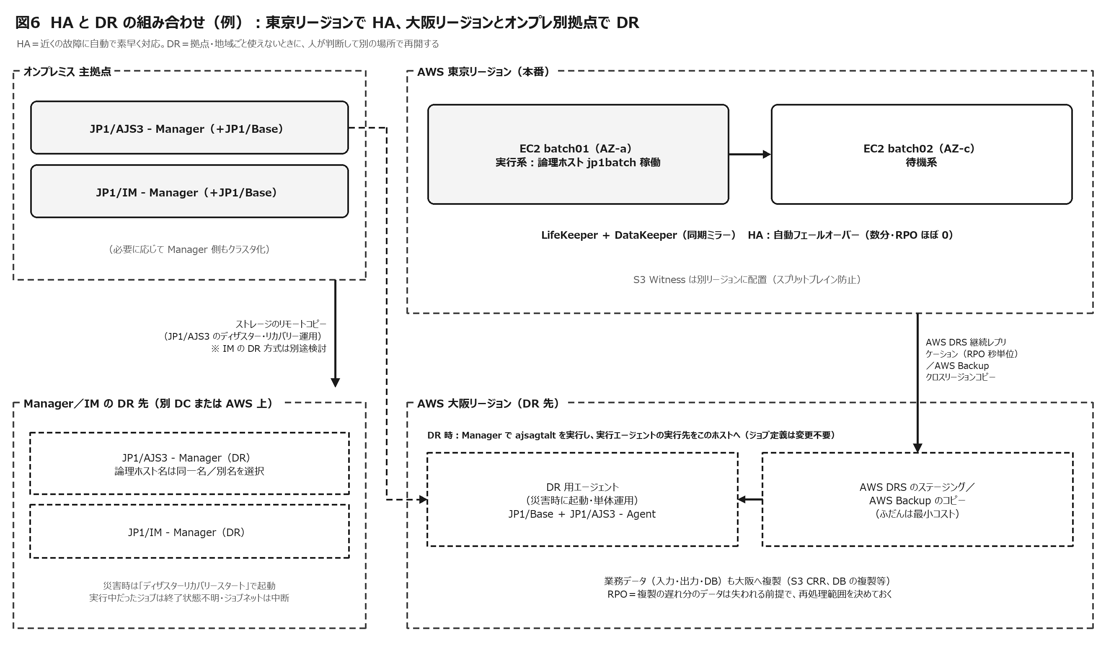

10-3 本構成ならではの DR の論点

論点 |  | 内容 |  |  | 推奨
ジョブ管理は「頭」と「手」のセット |  | Agent（AWS）だけ DR しても、Manager（オンプレ）が被災していればジョブは動かない（逆も同じ） |  |  | 被災パターンごとに「Manager・IM・回線・Agent・データ」の生き残りと対応を表にしておく（10-5）
JP1/AJS3 のディザスター・リカバリー運用 |  | Manager の共有ディスクをストレージのリモートコピーで複製し、リモートサイトで「ディザスターリカバリースタート」で起動する機能。論理ホスト名はメインとリモートで同一名（10-50 以降、サイトは 1 対 1）も別名も可。切替前に実行中だったジョブは終了状態不明、ジョブネットは中断になる |  |  | オンプレ Manager の DR に活用する。前提（書込み順序を保証するリモートコピー、版の一致、名前解決）を満たすか確認する
エージェントの振り替え |  | Manager は「実行エージェント名 → 実行ホスト」の対応を持つ。DR では ajsagtalt で実行ホストを DR 側に変えれば、ジョブの定義は変更不要 |  |  | ジョブは必ず実行エージェント名で定義しておく。DR 用エージェントの論理ホスト名・名前解決を事前に準備する
名前解決 |  | DR 先でも、論理ホスト名・エージェントのホスト名が解決できること（JP1/AJS3 の DR の前提） |  |  | DNS／hosts／jp1hosts2 の切替手順と、TTL・キャッシュの影響を確認する
業務データ |  | 入力・出力・DB が DR 先にあるか。RPO の分は失われる |  |  | S3 のクロスリージョンレプリケーション、AWS Backup、DRS、DB の複製。失われた分の再処理の範囲を事前に決める
同期と非同期 |  | JP1/AJS 用 Recovery Kit は同期レプリケーションが条件。リージョン間は非同期が普通 |  |  | JP1 の論理ホストを LifeKeeper でリージョン間切替する構成は、前提の外になる可能性が高い → SIOS に確認。DR は DRS などの別方式が現実的
DataKeeper の非同期モード |  | v10 の時点で、一部の新しい OS（RHEL 10 系など）ではカーネルの問題で非同期モードが使えない |  |  | OS を選ぶときに、DR 方式との整合を確認する
発動の判断 |  | DR は誤発動のコストが大きい |  |  | 人が判断して発動（宣言）する。手順は自動化する。判断者・基準・連絡体制を決めておく
切り戻し |  | DR 先で処理したデータを本番に戻す必要がある |  |  | 切り戻しの手順（データの逆方向の複製、整合性の確認、切替）を計画に含める
訓練 |  | 手順は使わないと劣化する |  |  | 年 1 回以上の DR 訓練。AWS DRS のドリル（複製を止めずに実施できる）、AWS Fault Injection Service による AZ 障害の模擬など
ライセンス |  | DR 用サーバの JP1・LifeKeeper のライセンス |  |  | 販売元に確認する（待機・DR の扱いは契約によって異なる）

10-4 DR 構成パターン（例）

案 | 構成 |  |  | RTO／RPO（目安） |  | コスト | 向いているケース
案 A | 東京で HA ＋ 大阪へバックアップ（AWS Backup のクロスリージョンコピー、IaC で再構築） |  |  | 数時間〜1 日／バックアップ間隔 |  | 低 | 夜間バッチが翌日にずれても、業務上は許容できる
案 B | 案 A ＋ AWS DRS で実行系を大阪へ継続複製。災害時は大阪で単体運用 |  |  | 数十分〜数時間／秒〜分 |  | 中 | 当日中の再開が必要
案 C | 案 A ＋ 大阪に DR 用エージェントを常時稼働（ウォームスタンバイ）、業務データを継続して複製 |  |  | 数十分／分 |  | 中〜高 | 業務継続の要求が高く、訓練も頻繁に行いたい
案 D | 両リージョンでジョブを実行（アクティブ/アクティブ） |  |  | ほぼ 0／ほぼ 0 |  | 高 | ジョブを地域ごとに分けられる特殊なケース

▲ 注意 | どの案でも、Manager／IM（オンプレ）と回線の DR をセットで設計してください。DR 先で単体運用する場合は、LifeKeeper の設定（相手ノード・VIP のルート）と JP1 の論理ホストの扱い（非クラスタ環境での論理ホスト運用など）を手順化しておきます。

10-5 被災パターン別の対応マトリクス

被災したもの |  | 止まるもの | 生きているもの |  | 取るべき対応
オンプレ DC のみ |  | Manager、IM | AWS 上のエージェントクラスタ |  | Manager／IM の DR を発動（別 DC または AWS 上）。エージェント側の「Manager の名前解決」を切り替え、接続を確認する
東京リージョンのみ |  | エージェントクラスタ | Manager、IM |  | DR 用エージェントを起動 → Manager で ajsagtalt により実行先を切り替え → 業務データを確認 → 優先度の高いジョブから再開
回線のみ |  | オンプレ⇔AWS の通信 | 両方 |  | バックアップ回線へ切り替える。エージェントは実行を続け、通知は再送される。回線の復旧後に状態を確認する
両方 |  | すべて | ― |  | 広い範囲の DR 計画（優先業務だけを再開、手作業による代替を含む）

10-6 DR 発動手順の骨子

1 | 検知と状況の把握：AWS Health Dashboard、監視（JP1/IM・CloudWatch）、回線事業者からの情報で、被害の範囲を確認する。
2 | 発動の判断と宣言：あらかじめ決めた基準と判断者で DR を宣言し、関係者に連絡する。
3 | ネットワークの切替：DR 先への経路・名前解決（DNS／hosts／jp1hosts2）を切り替える。
4 | Manager／IM の確認：生き残っている、または DR 先で起動した Manager・IM の状態を確認する。
5 | エージェントの起動：DR 用エージェントを起動し（DRS による復旧・バックアップからの復元・常時稼働のいずれか）、JP1/Base・JP1/AJS3 の状態を確認する。
6 | 実行先の切替：Manager で実行エージェントの実行先を DR 側へ変更する（ajsagtalt）。
7 | データの確認：業務データの最終時点（RPO）を確認し、再処理が必要な範囲を決める。
8 | 業務の再開：優先度の高いジョブネットから再開し、JP1/IM で監視する。
9 | 切り戻しの計画：本番環境の復旧後、データを戻し、計画切替で本番へ戻す。

